画面レイアウト・項目定義確認
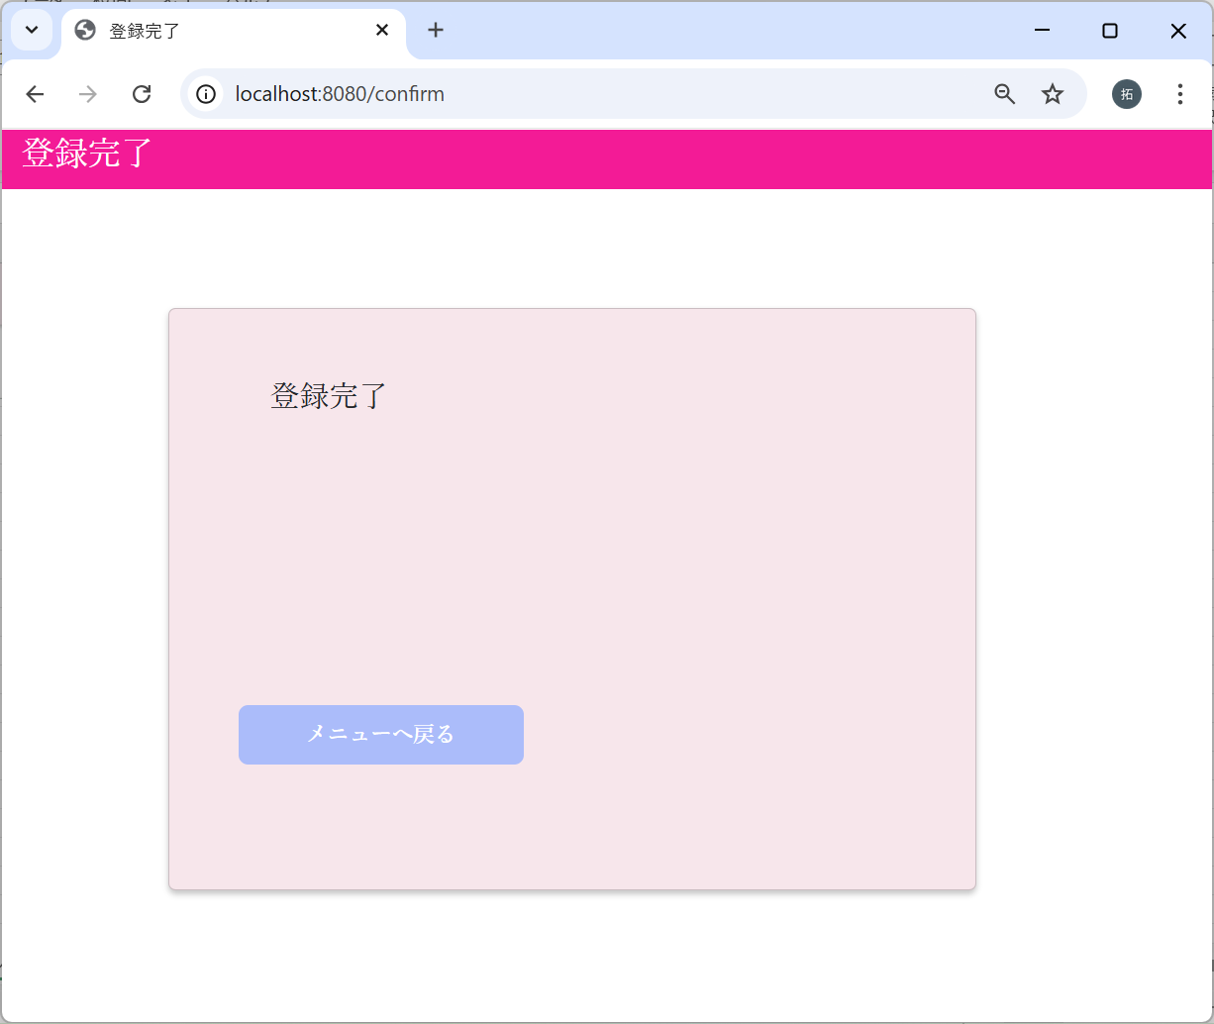
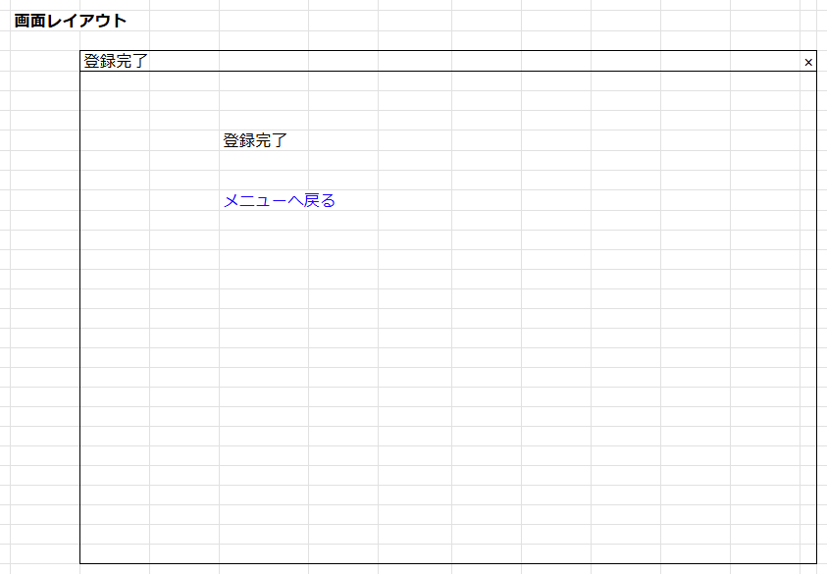
No | テスト内容
1 | 画面レイアウト・項目定義確認
1-1 | 視力入力画面
1-2 | 確認画面
1-3 | 登録完了画面

1-1：視力入力画面
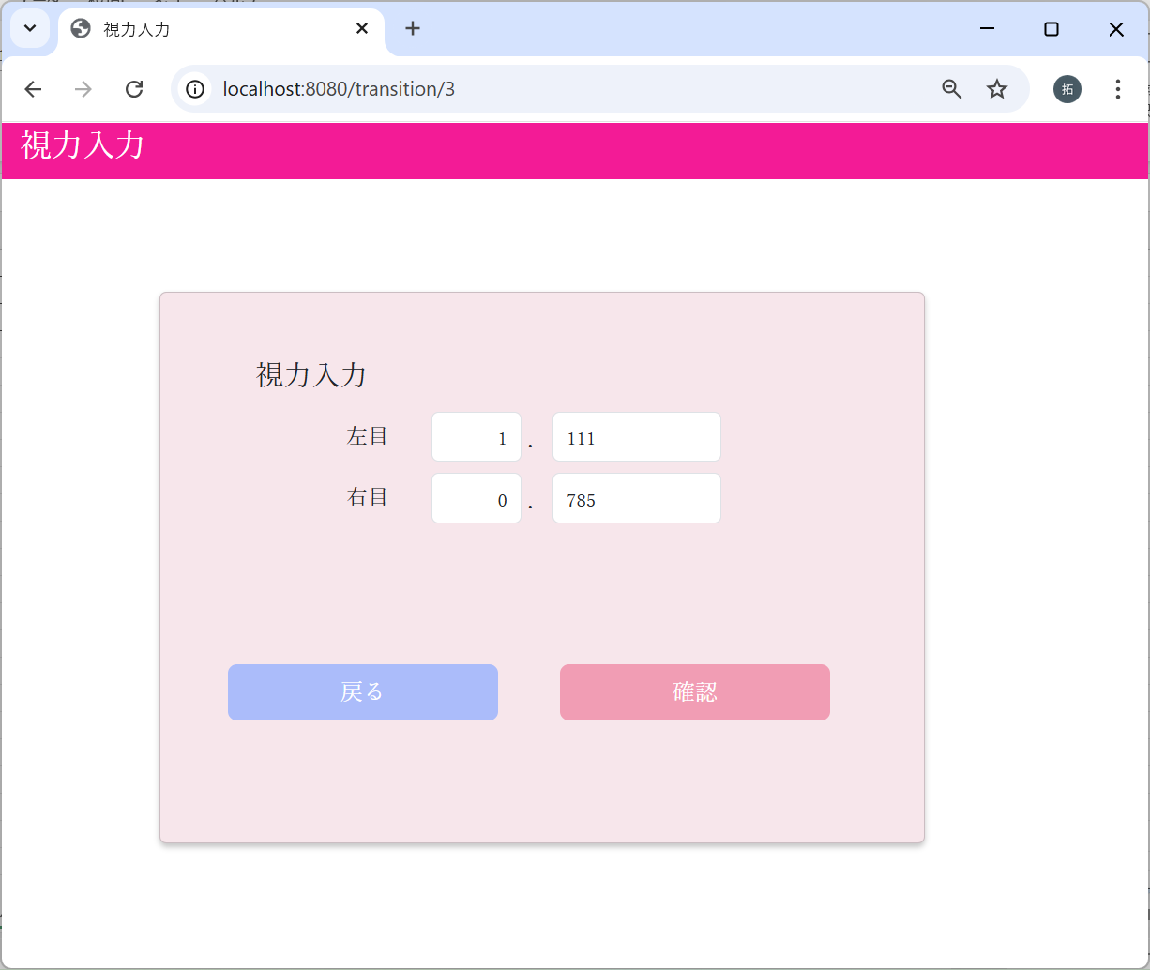
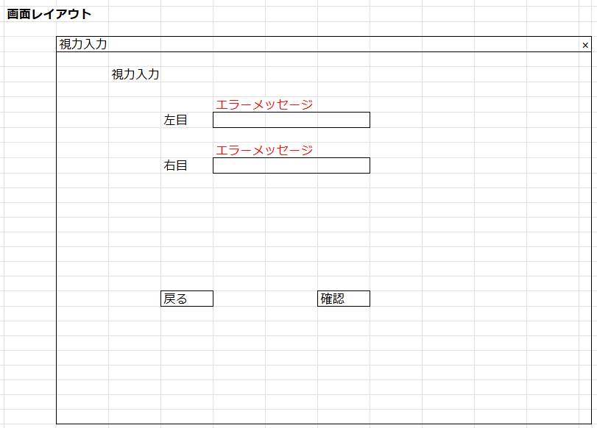

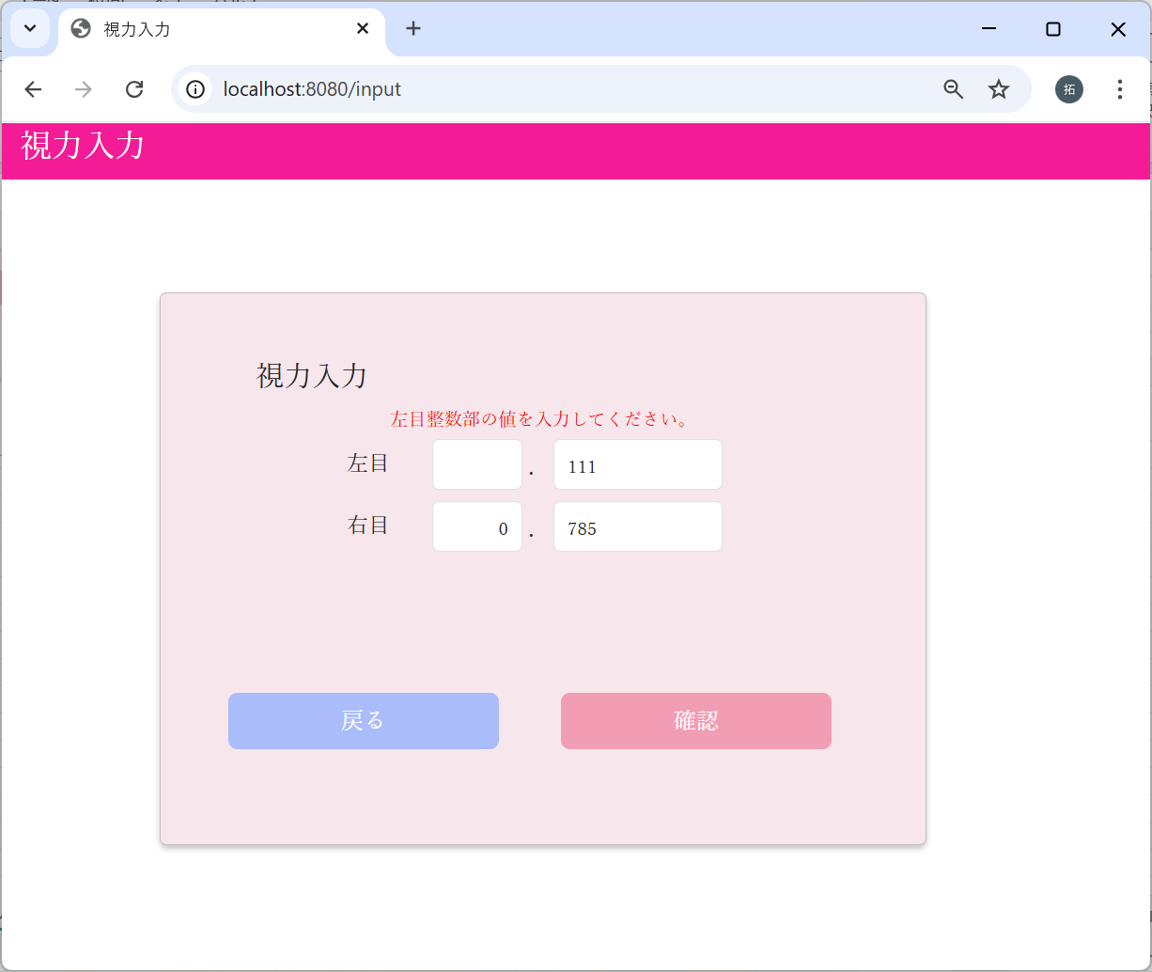
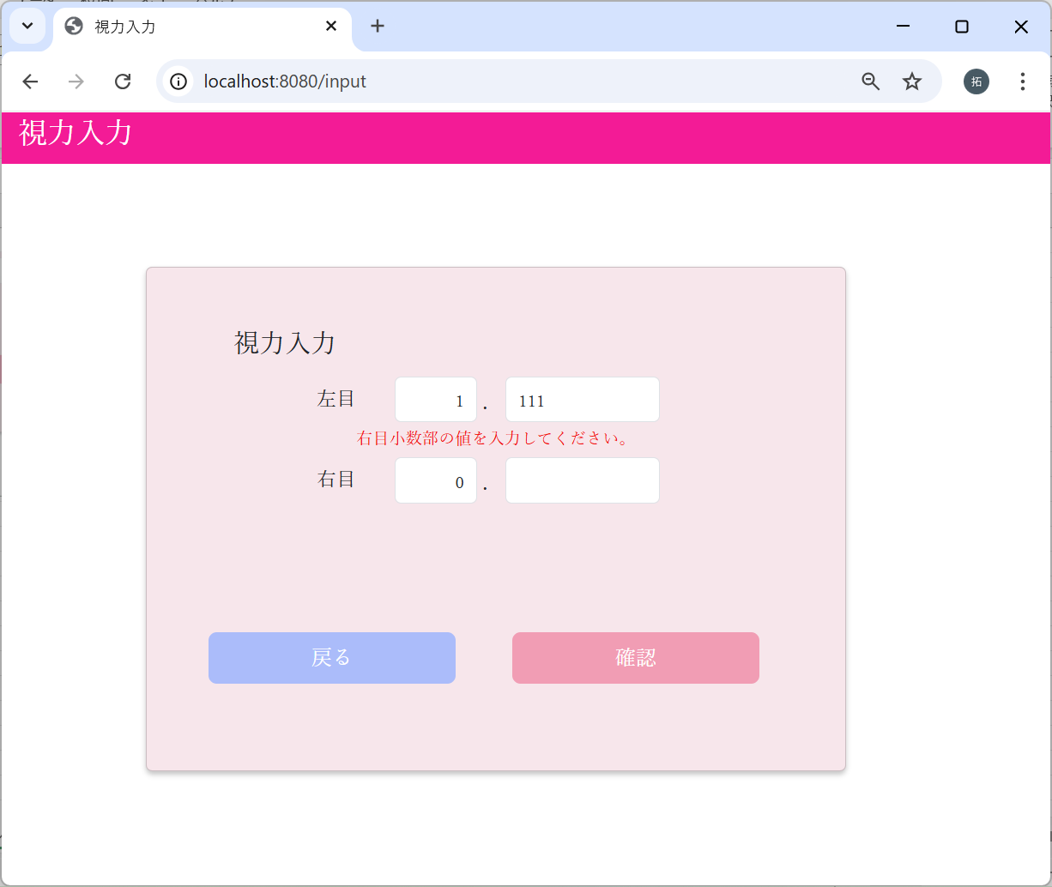

1-2：確認画面
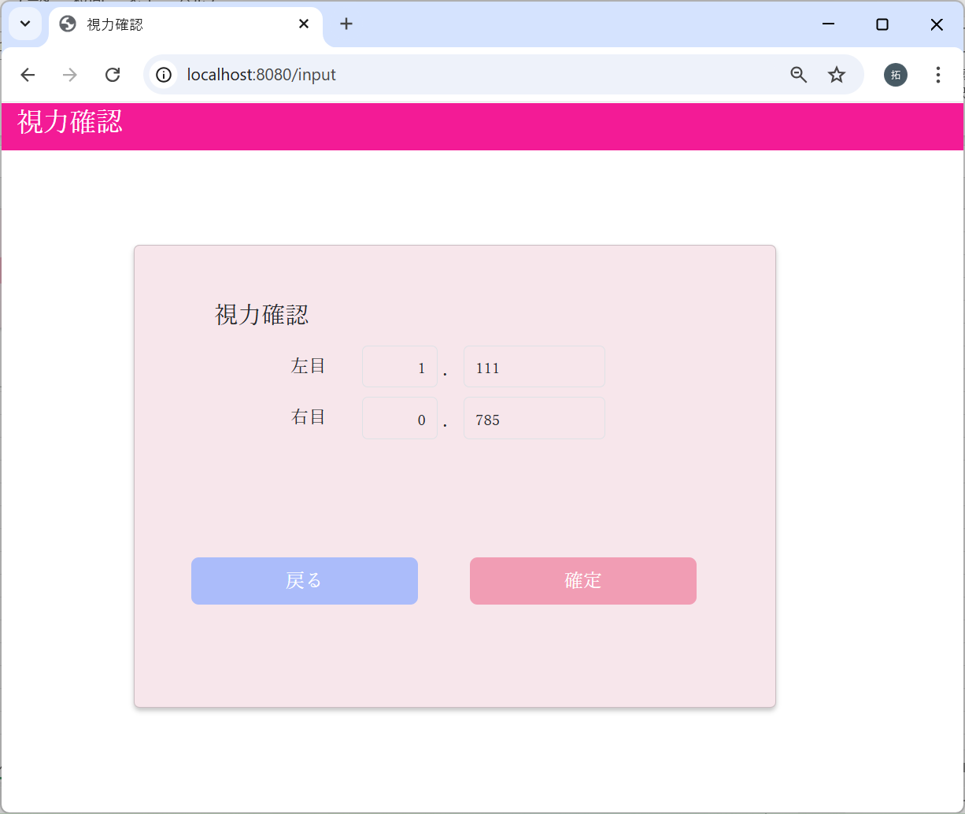
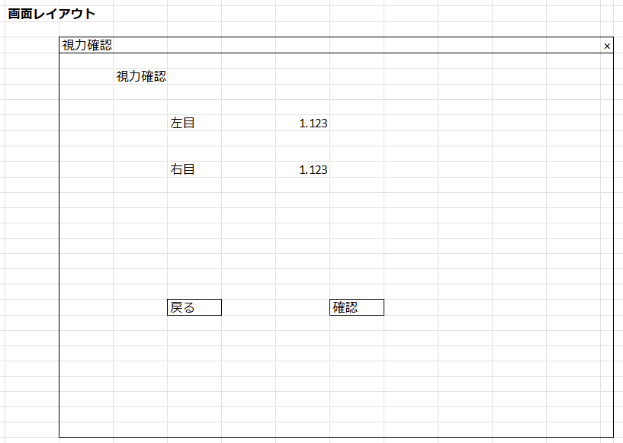

1-3：登録完了画面

バリデーションチェック
No | テスト内容
2 | バリデーションチェック
2-1 | 視力整数部未入力チェック
2-2 | 視力小数部未入力チェック
2-3 | 視力整数部桁数チェック
2-4 | 視力整数部特殊文字入力チェック
2-5 | 視力小数部桁数チェック
2-6 | 視力小数部特殊文字入力チェック

2-1：視力整数部未入力チェック
左目


左目視力整数部が未入力の場合
で確認ボタンクリック



エラーメッセージが表示された

右目


右目視力整数部が未入力の場合
で確認ボタンクリック



エラーメッセージが表示された

2-2：視力小数部未入力チェック
左目


左目視力小数部が未入力の場合
で確認ボタンクリック



エラーメッセージが表示された

右目


右目視力小数部が未入力の場合
で確認ボタンクリック



エラーメッセージが表示された

2-3：視力整数部桁数チェック
0を入力した場合
左目
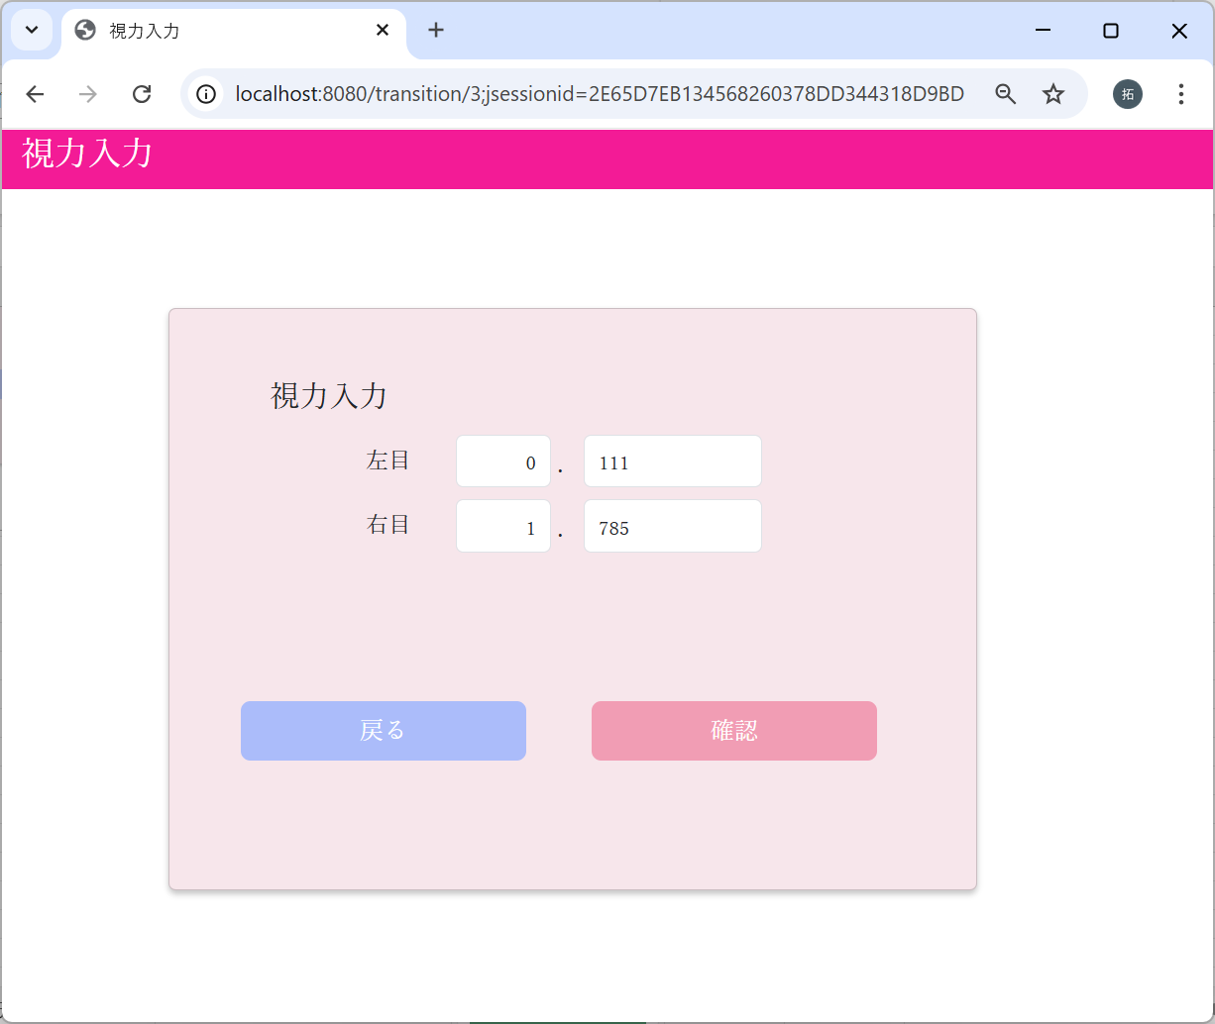

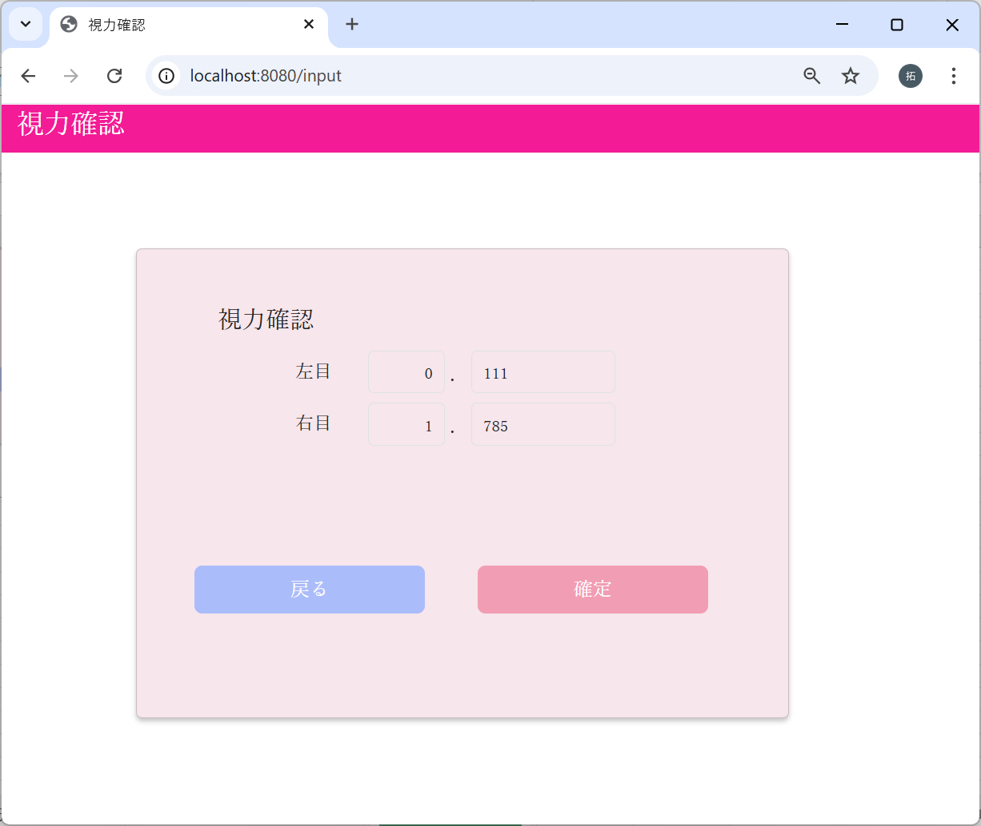

エラーメッセージが表示されず、
次の画面に遷移した

右目




エラーメッセージが表示されず、
次の画面に遷移した

9を入力した場合
左目




エラーメッセージが表示されず、
次の画面に遷移した

右目




エラーメッセージが表示されず、
次の画面に遷移した

10を入力した場合
左目




エラーメッセージが表示された

右目




エラーメッセージが表示された

2-4：視力整数部特殊文字入力チェック
特殊文字をコピー（日本語文字、英大文字、小文字も含む）
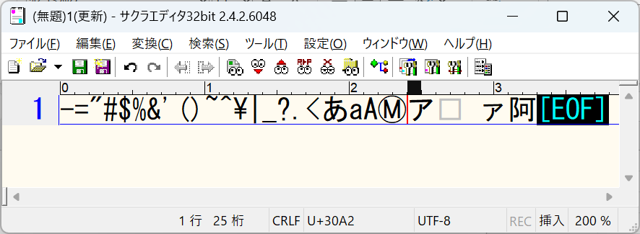

左目

ペースト

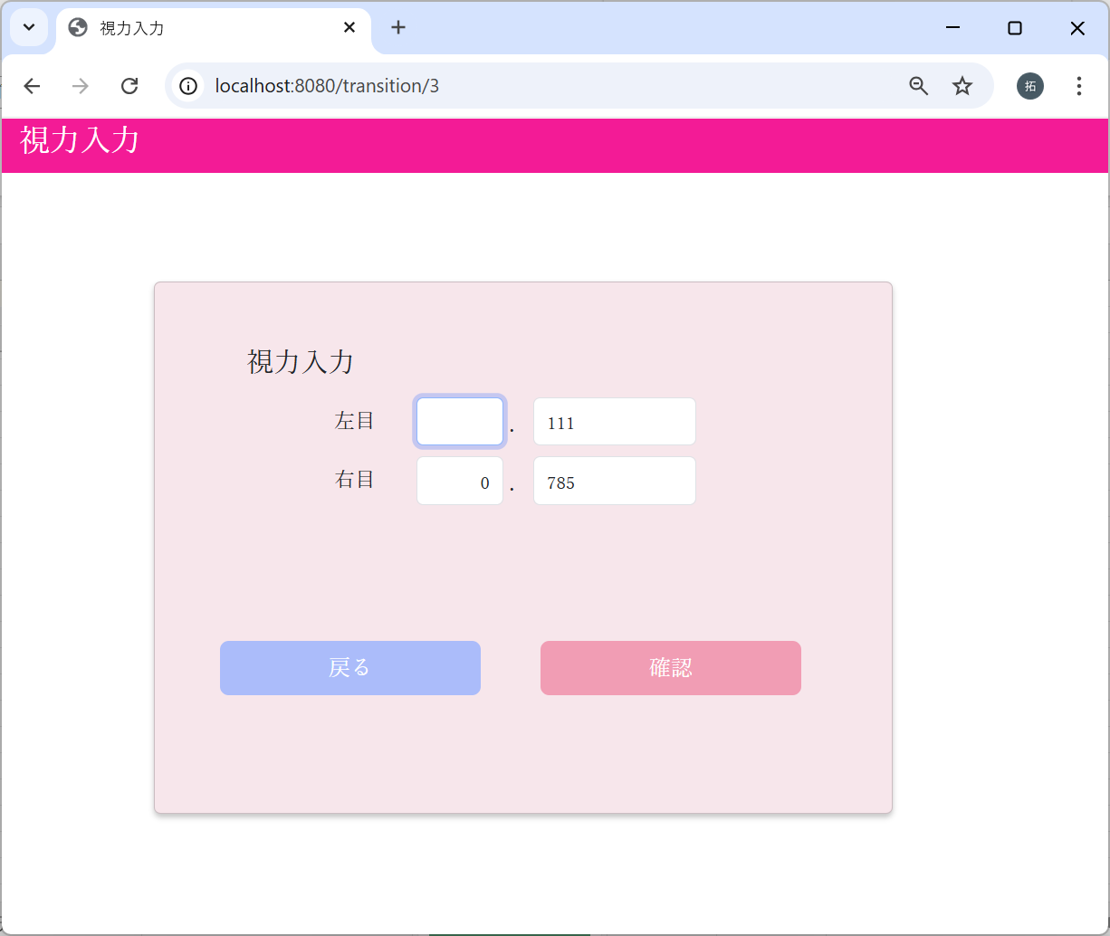

値が変わらないことを確認

右目

ペースト



値が変わらないことを確認

2-5：視力小数部桁数チェック
0を入力した場合
左目




エラーメッセージが表示されず、
次の画面に遷移した

右目




エラーメッセージが表示されず、
次の画面に遷移した

999を入力した場合
左目




エラーメッセージが表示されず、
次の画面に遷移した

右目




エラーメッセージが表示されず、
次の画面に遷移した

1000を入力した場合
左目
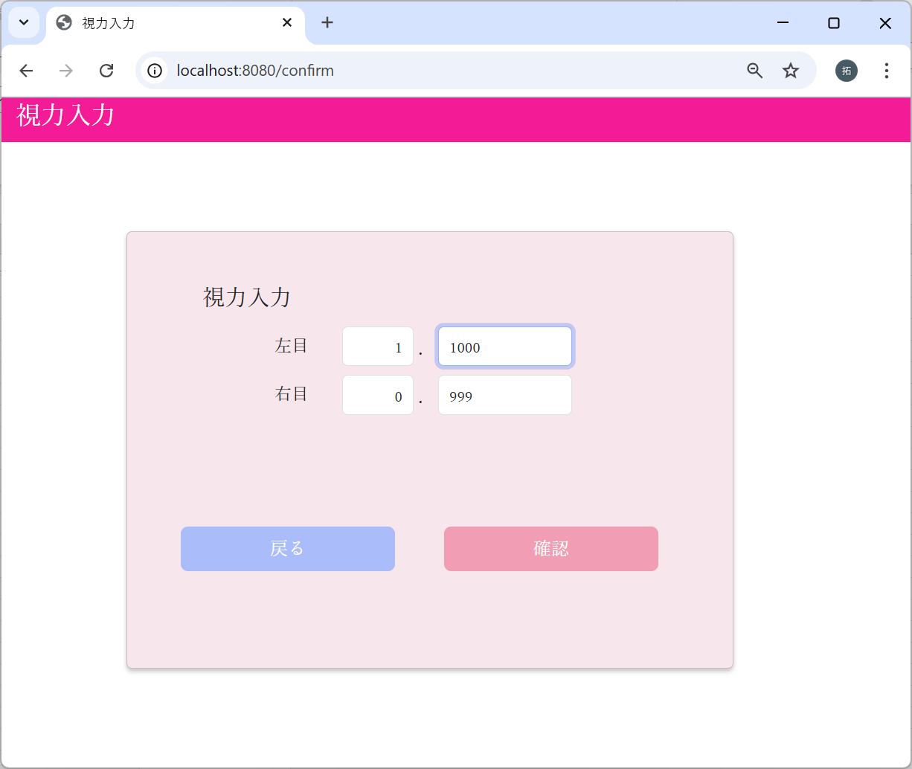



エラーメッセージが表示された

右目




エラーメッセージが表示された

2-6：視力小数部特殊文字入力チェック
特殊文字をコピー（日本語文字、英大文字、小文字も含む）

左目

ペースト



値が変わらないことを確認

右目


ペースト

値が変わらないことを確認

画面遷移


No | テスト内容
3 | 画面遷移
3-1 | ログイン画面→メインメニュー画面→視力入力画面
3-2 | 視力入力画面：戻るボタンクリック
3-3 | 視力入力画面：確認ボタンクリック
3-4 | 視力確認画面：戻るボタンクリック
3-5 | 視力確認画面：確定ボタンクリック

3-1：ログイン画面→メインメニュー画面→視力入力画面
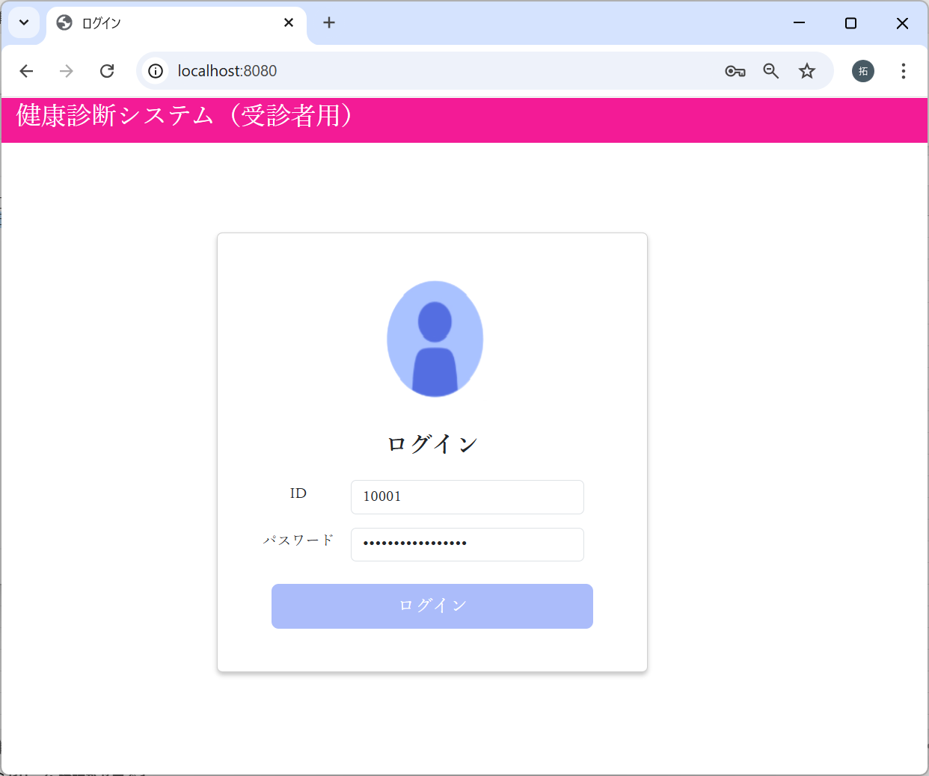

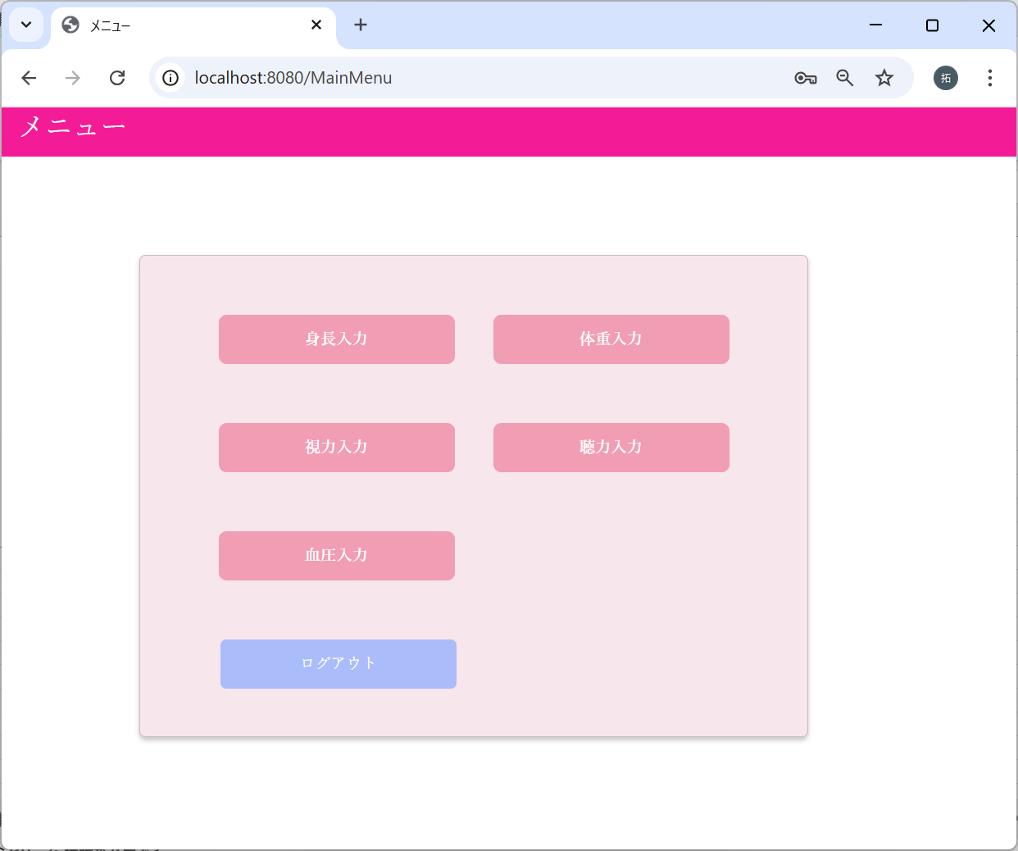

3-2：視力入力画面：戻るボタンクリック

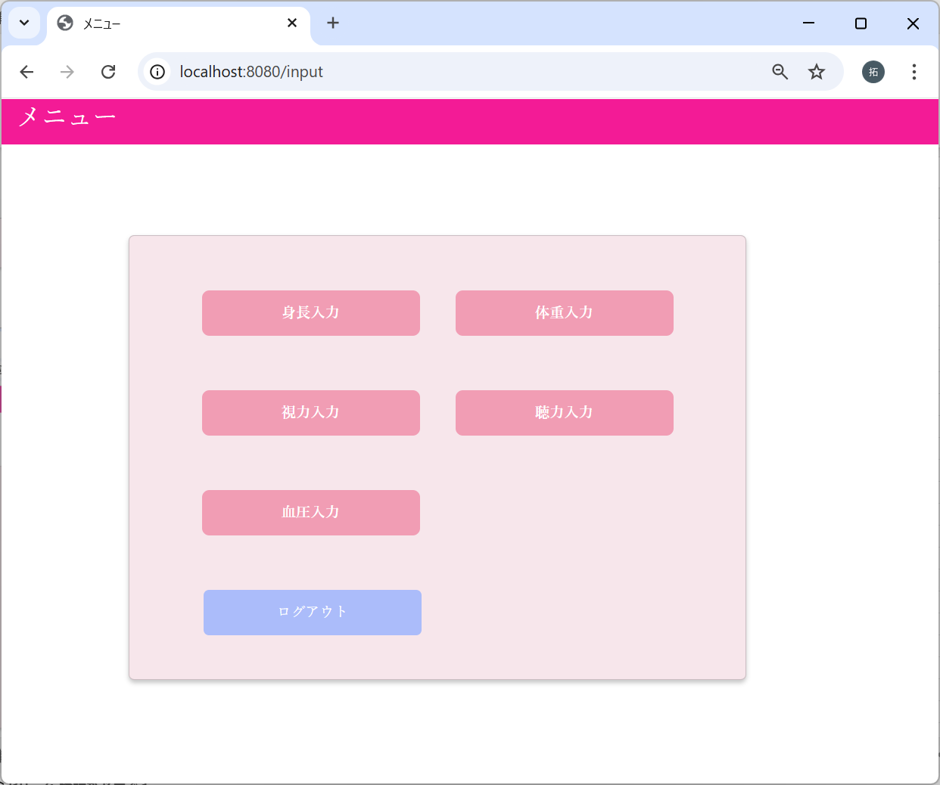

3-3：視力入力画面：確認ボタンクリック
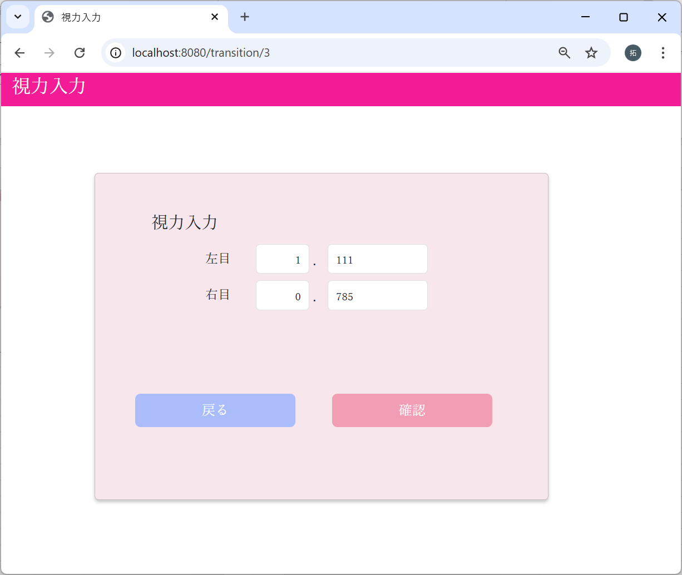

3-4：視力確認画面：戻るボタンクリック

3-5：視力確認画面：確定ボタンクリック

更新処理
No | テスト内容
4 | 更新処理
4-1 | DBの視力が未登録の場合
4-2 | DBの視力に値がある場合
4-3 | DBの更新に失敗した場合

m_userテーブル
user_id | password | first_name | last_name | age | sex | tel
ユーザID | パスワード | 名 | 姓 | 年齢 | 性別 | 電話番号
10001 | 9a934400c85ec9c23858b8b4043fcc409862b1b513f3b89ff05c106a7b1382e4319a5f631e94d5d016c68b342243b0d0fd9e9fbbe2b24e2fc680ed3eb4d0769a | 佐々木 | 謙介 | 28 | 1 | 08011223344

4-1：DBの視力が未登録の場合
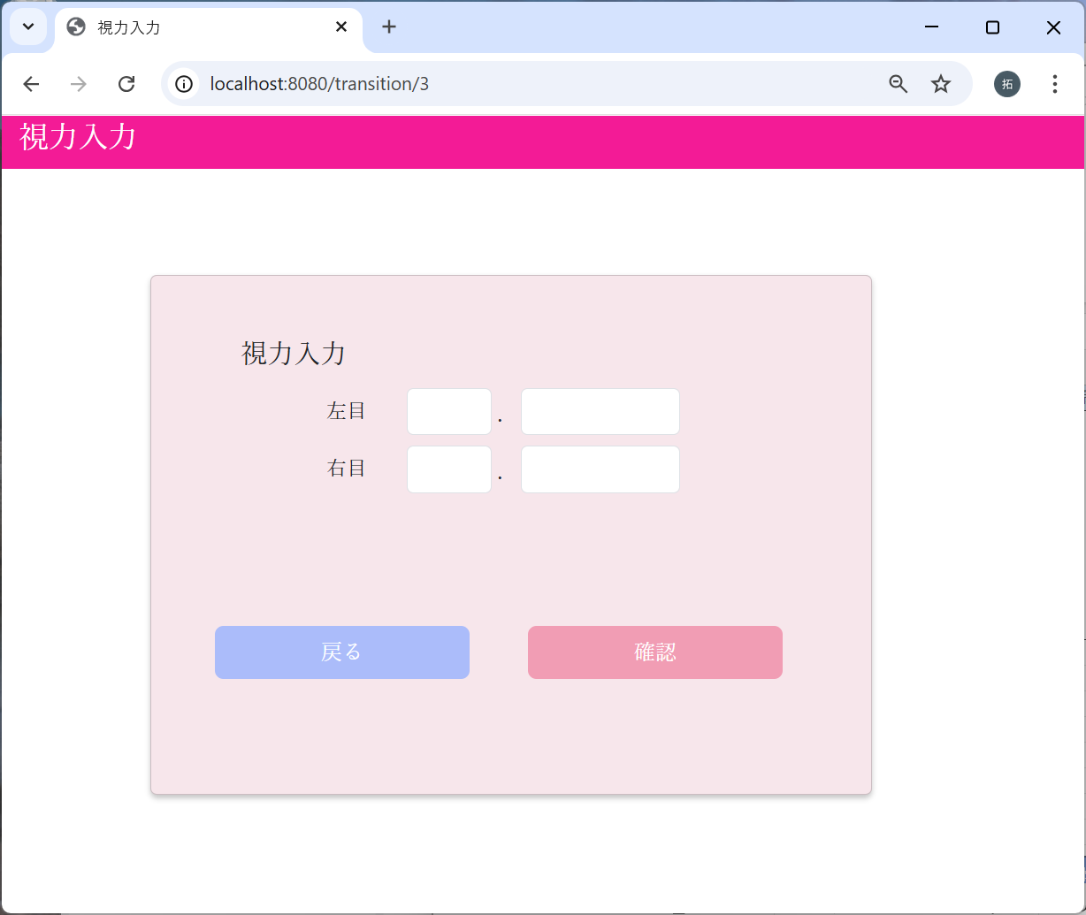

視力入力画面を表示したときは、
空欄で表示される



視力に、任意の数値を入力し
確認ボタンをクリックする

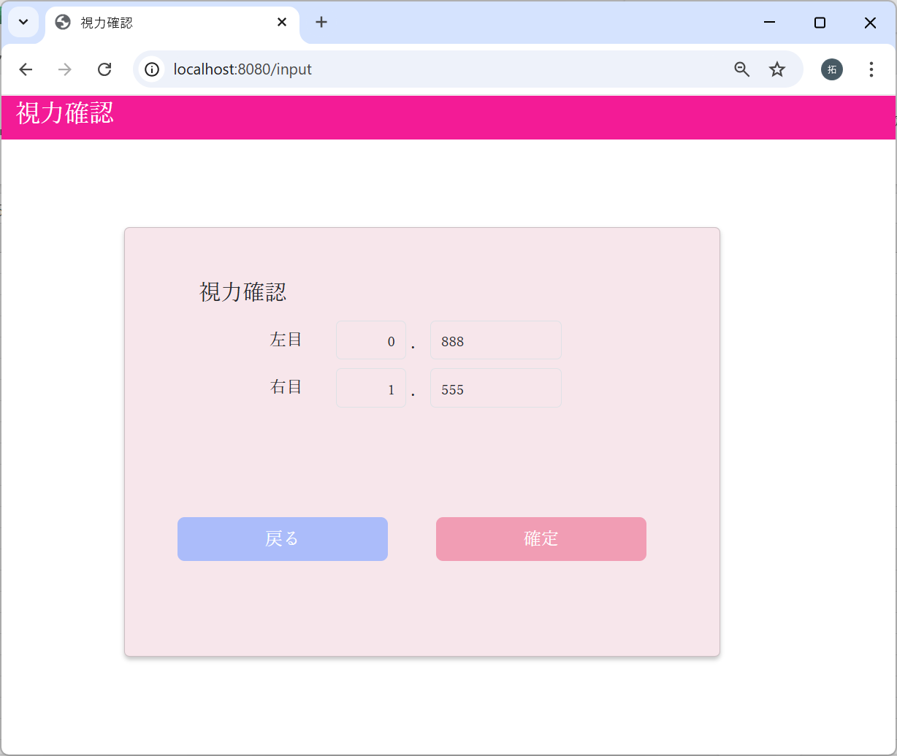

入力画面で入力された値が表示された。
確定ボタンをクリックする

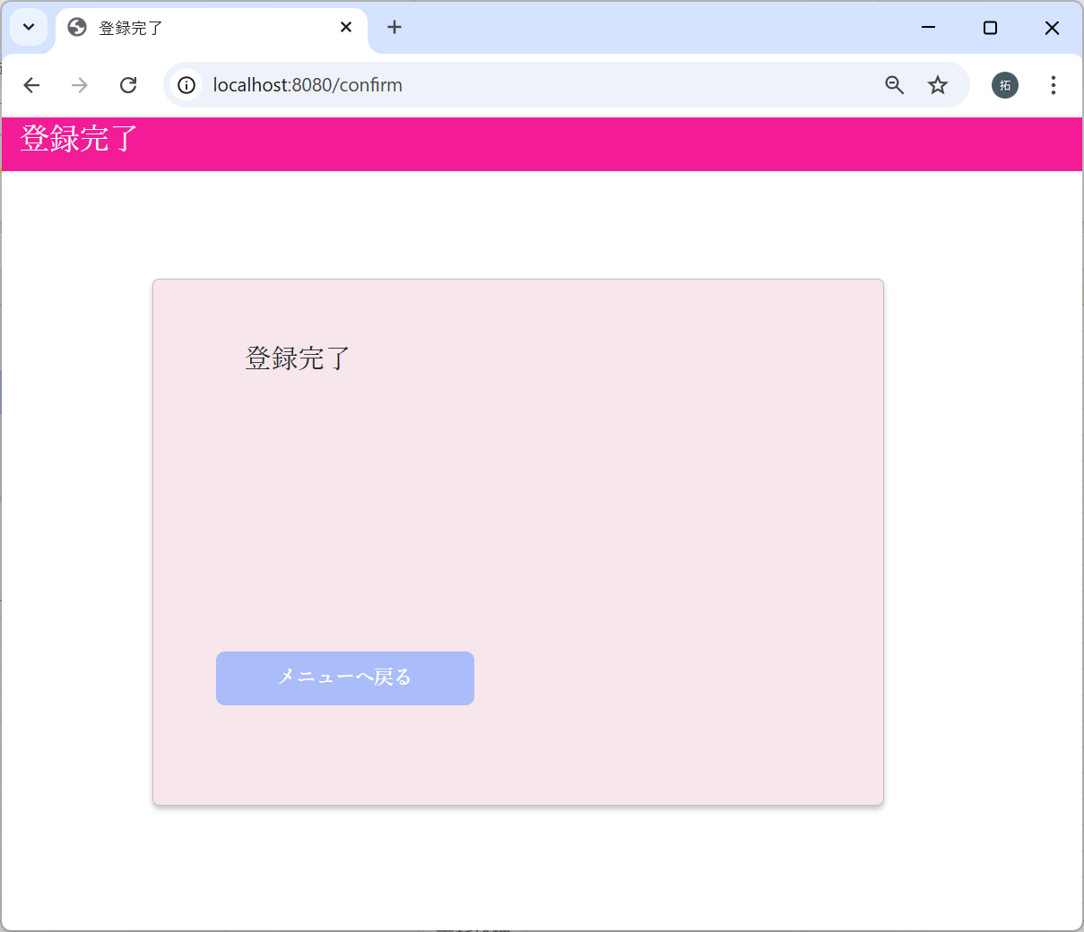

メニューへ戻るリンクをクリックする

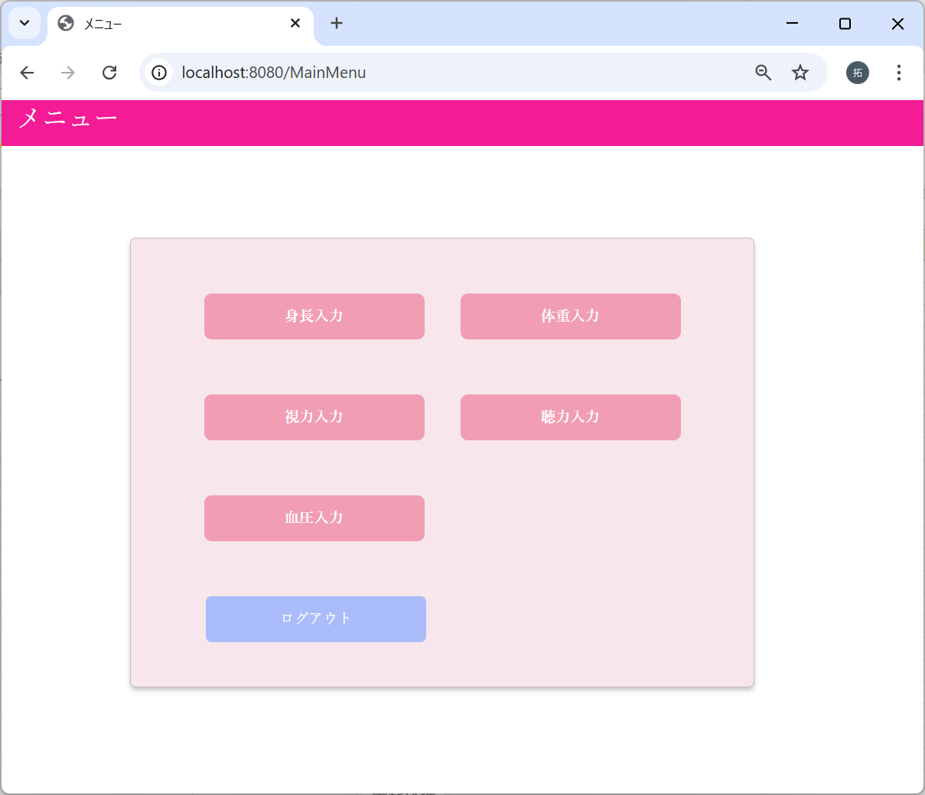

 | m_test_itemテーブル
 | user_id | height | weight | vision_light | vision_left | hearing | systolic_blood_pressure | diastolic_blood_pressure
 | ユーザーID | 身長 | 体重 | 右目視力 | 左目視力 | 聴力 | 最大血圧 | 最小血圧
実施前 | 10001 | 160.5 | 45.6 |  |  | 1 | 123 | 119
実施後 | 10001 | 160.5 | 45.6 | 1.555 | 0.888 | 1 | 123 | 119

4-2：DBの視力に値がある場合
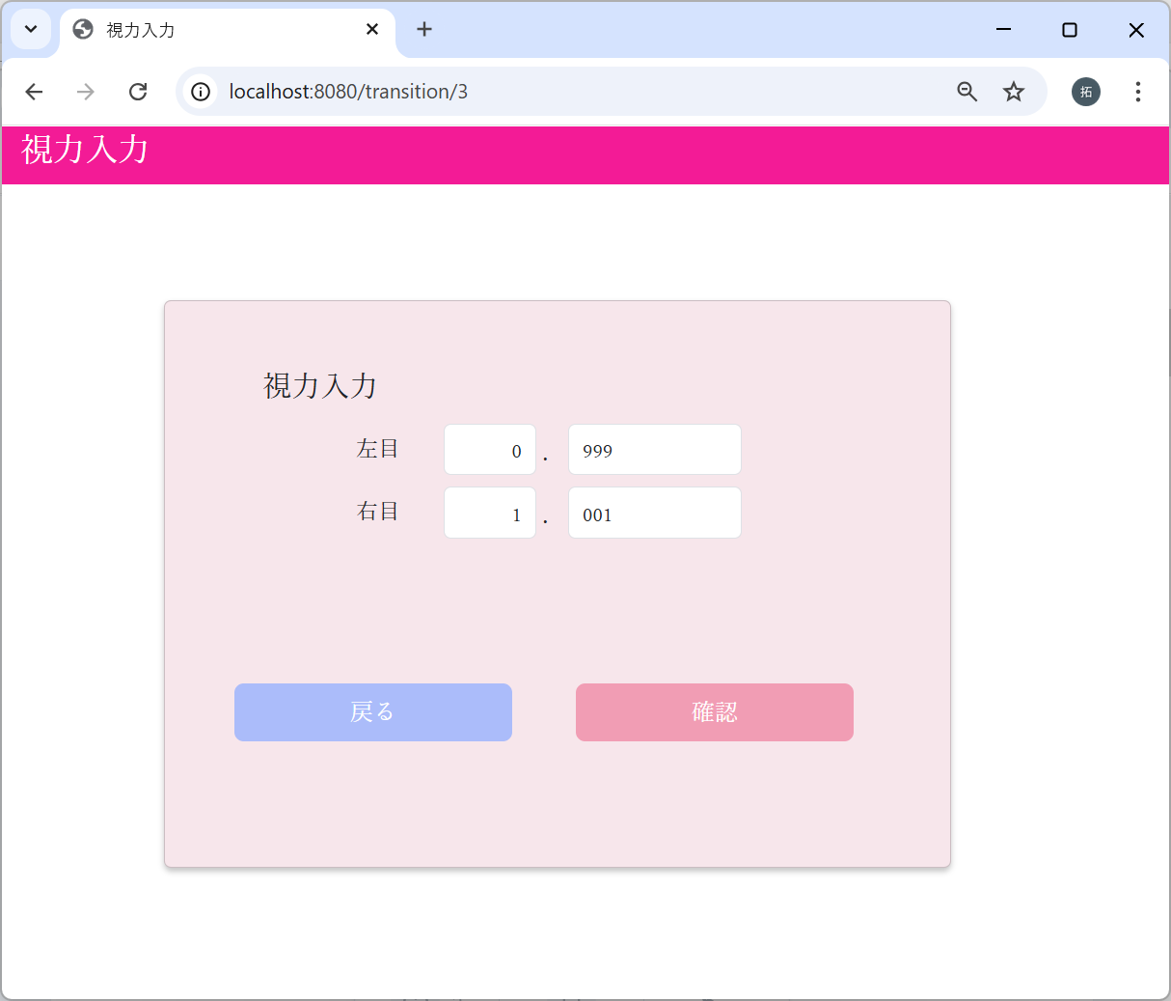

視力入力画面を表示したときは、
DBの各値で表示される

視力に、任意の数値を入力し
確認ボタンをクリックする

入力画面で入力された値が表示された。
確定ボタンをクリックする

 | m_test_itemテーブル
 | user_id | height | weight | vision_light | vision_left | hearing | systolic_blood_pressure | diastolic_blood_pressure
 | ユーザーID | 身長 | 体重 | 右目視力 | 左目視力 | 聴力 | 最大血圧 | 最小血圧
実施前 | 10001 | 160.5 | 45.6 | 1.001 | 0.999 | 1 | 123 | 119
実施後 | 10001 | 160.5 | 45.6 | 0.999 | 9.001 | 1 | 123 | 119

4-3：DBの更新に失敗した場合
予期せぬ値が設定された場合


視力に、任意の数値を入力し
確認ボタンをクリックする





ユーザIDを意図的に変更する



エラーメッセージが表示された

 | m_test_itemテーブル
 | user_id | height | weight | vision_light | vision_left | hearing | systolic_blood_pressure | diastolic_blood_pressure
 | ユーザーID | 身長 | 体重 | 右目視力 | 左目視力 | 聴力 | 最大血圧 | 最小血圧
実施前 | 10001 | 160.5 | 45.6 | 0.999 | 9.001 | 1 | 123 | 119
実施後 | 10001 | 160.5 | 45.6 | 0.999 | 9.001 | 1 | 123 | 119

